KURSOR
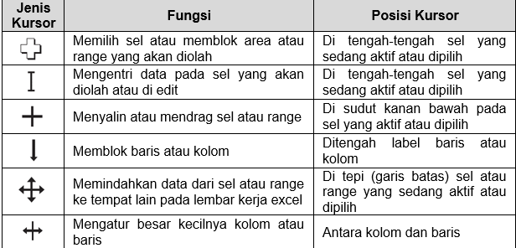
NO |  | NO. | NAMA BULAN | Petunjuk:
 |  |  |  | 1. Kolom No. gunakan auto numbering
1 | 1 |  |  | 2. Kolom Nama Bulan, Isi dengan Bulan Masehi
 | 2 |  |  | dengan cara di drag (bentuk kursor no.3)
2 | 3
 | 4
3 | 5
 | 6
4 | 7
 | 8
5 | 9
 | 10
 | 11
6 | 12

